概要
共通仕様書 |  |  |  | 業務名 |  |  |  |  | 承認 |  | 査閲 | REV |  | 作成日 | 作成者
 |  |  |  | 互助事業システム |  |  |  |  |  |  |  | 1.0 |  | 2024-07-16 | AiPlus
（概要） |  |  |  | サブシステム名 |  |  |  | 機能名 |  |  |  |  |  | 最終更新日 | 最終更新者
 |  |  |  | 共通設計 |  |  |  | 共通 |  |  |  |  |  | 2024-08-30 | AiPlus

 | 1. システム構成
 |  |  |  |  |  |  |  |  |  | モジュール |  |  |  | 説明
 |  |  | フロントエンド |  |  | Vueファイル |  |  |  | Vueファイル |  |  | 画面レイアウト、フロントエンド処理

 |  |  |  |  |  |  |  |  |  | Web側インターフェース |  |  | 詳細仕様書に記述
 |  |  |  |  |  | Web側インターフェース
 |  |  |  |  |  |  |  |  |  | 通信モジュール |  |  |  | 「通信仕様」を参照

 |  |  |  |  |  | 通信モジュール |  |  |  | 通信コントローラー |  |  |  | 「通信仕様」を参照

Internet
 |  |  |  |  |  |  |  |  |  | サーバー側インターフェース |  |  | 詳細仕様書に記述

 |  |  |  |  |  |  |  |  |  | ビジネスサービス |  |  | バックエンド処理
 |  |  | バックエンド |  |  | 通信コントローラー |  |  |  | 帳票モジュール |  |  | ActiveReports処理

 |  |  |  |  |  | サーバー側インターフェース |  |  |  | PL/SQL |  |  | 既存ソースを流用。改ページ処理を追加

 |  | 帳票モジュール |  |  |  | ビジネスサービス

 |  | ActiveReports |  |  |  | PL/SQL

DB

 | 2. 開発環境
 |  |  |  |  | 項目 |  | 内容
 |  |  |  |  | DB OS: |  | Windows 2022
 |  |  |  |  | DB: |  | Oracle Database 19c
 |  |  |  |  | Webサーバ OS: |  | Windows 2022
 |  |  |  |  | 開発環境 |  | Visual Studio 2022
 |  |  |  |  | WEB側言語 |  | Vue.js (TypeScript), Ant Design of Vue
 |  |  |  |  | サーバー側言語 |  | ASP.NET(C#, MVC) .NET 8.0
 |  |  |  |  | ミドルウェア |  | メシウス社ActiveReports for .NET 18.0J Professional

共通画面
共通仕様書 |  |  |  |  | 業務名 |  | 承認 | 査閲 | REV | 作成日 | 作成者
 |  |  |  |  | 互助事業システム |  |  |  | 1.0 | 2024-07-16 | AiPlus
（共通画面） |  |  |  |  | サブシステム名 | 機能名 |  |  |  | 最終更新日 | 最終更新者
 |  |  |  |  | 共通設計 | 共通 |  |  |  | 2024-08-30 | AiPlus

ユーザ情報
を表示
 | 画面
 | 1. フレーム画面
システム名
バージョン
画面タグ



メニューバー

表示している間、画面は
入力不可で灰色にする。
 | 2. メッセージボックス
 |  | 確認およびエラーメッセージは下図に示す

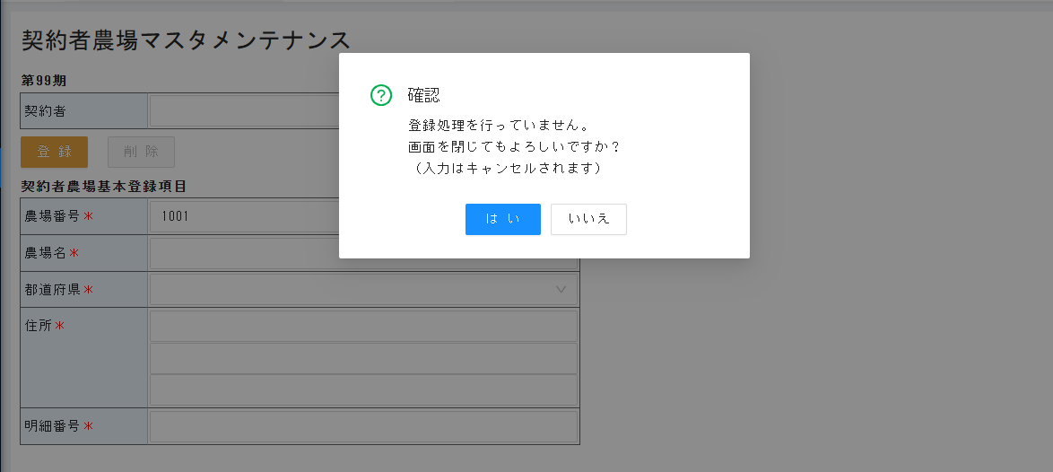

確認メッセージの場合、「はい」と「いいで」ボタンで統一する。

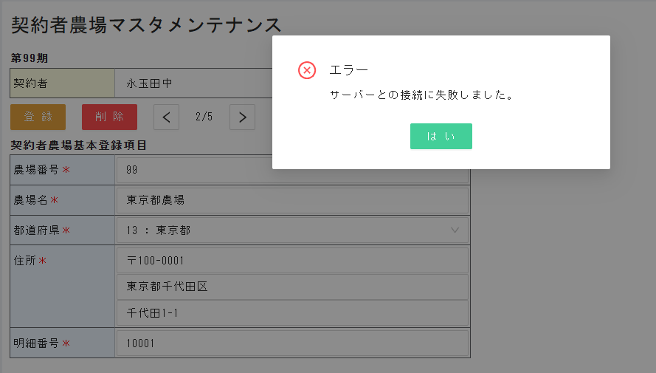

エラーの場合、
「はい」ボタンで統一する。

画面上部に表示。
数秒表示後、自動に消える
情報メッセージはボタン処理の後、画面遷移後に
表示続ける可能性がある。
 | 3. 情報メッセージ表示
 |  |  |  | 「正常に保存しました」等、情報メッセージの場合、画面上部に情報メッセージを表示する

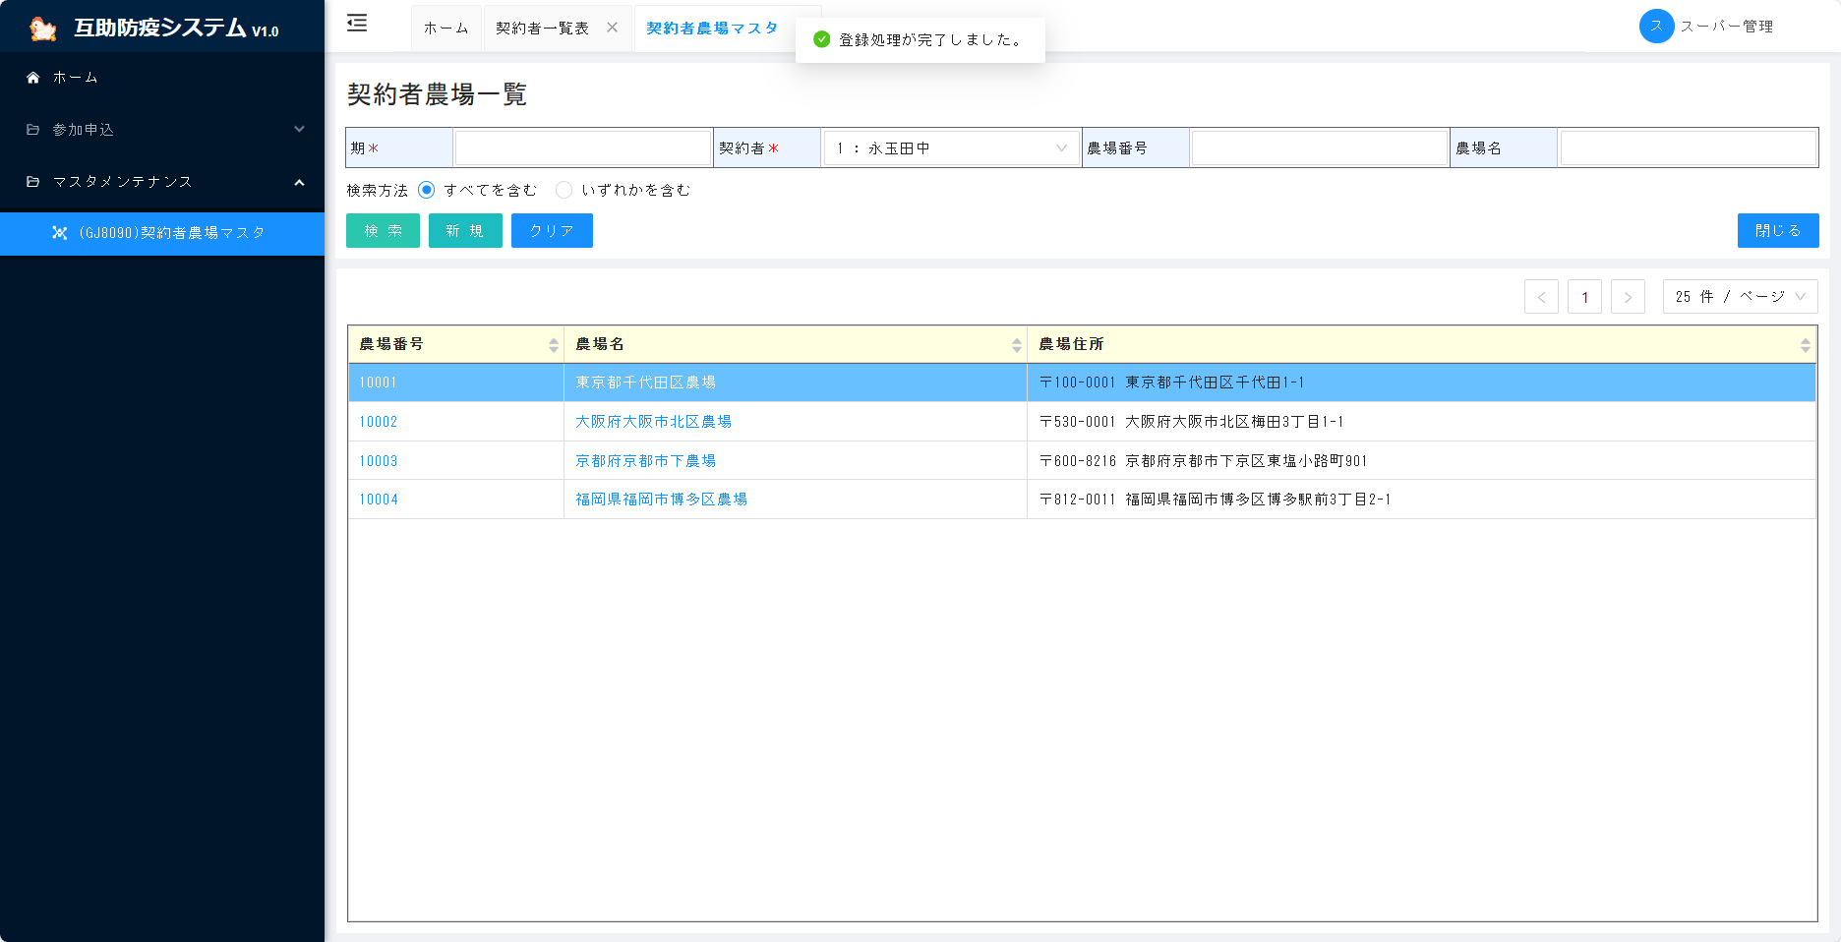

 | 4. 検索画面
 |  |  | 検索条件によって抽出データが下のテーブルに表示
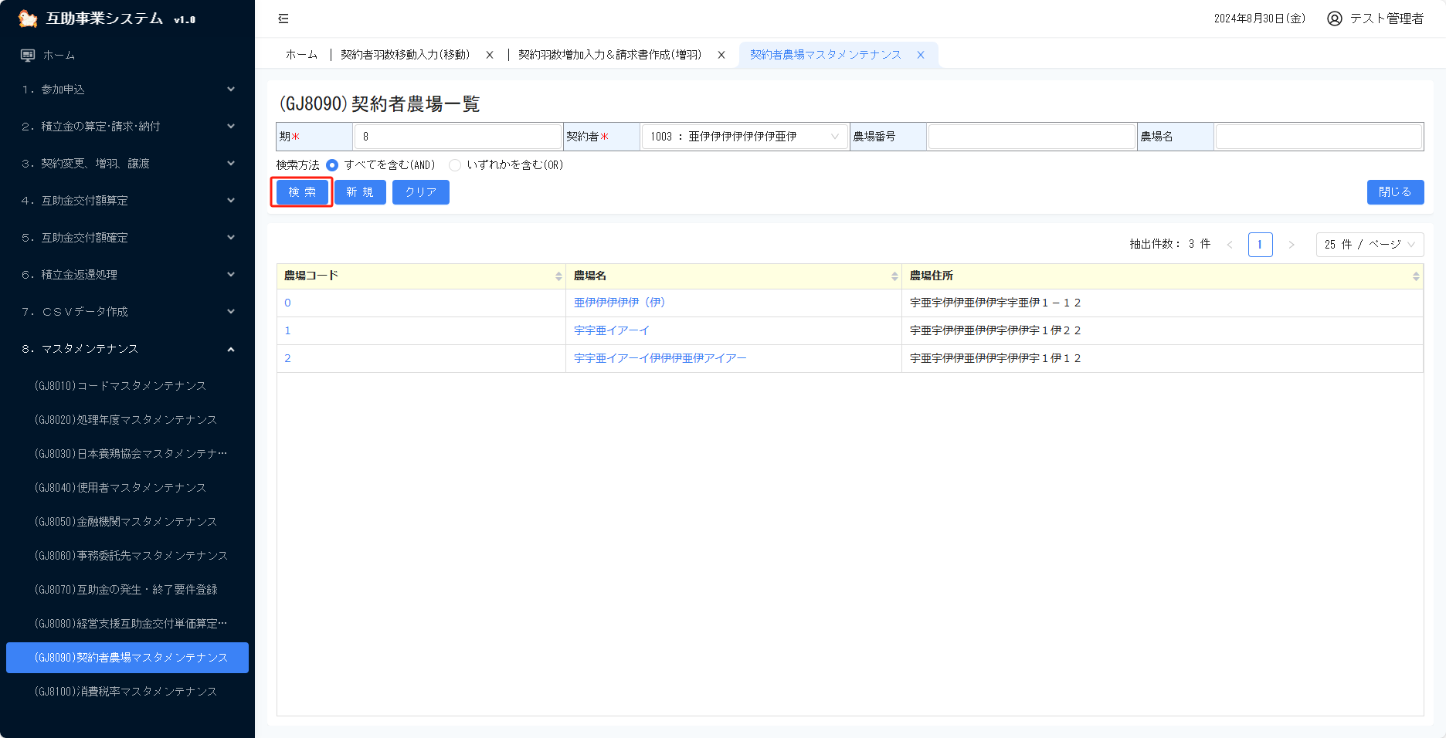

ページコントロール
抽出件数が正しく表示される
前と次のページへの遷移ができる
その上、１ページに表示されるデータの件数も調整可能
デフォルトでは、1ページに25件のデータが表示される。さらに、10件、50件、100件も選択可能。

検索条件
 | 5.帳票出力画面

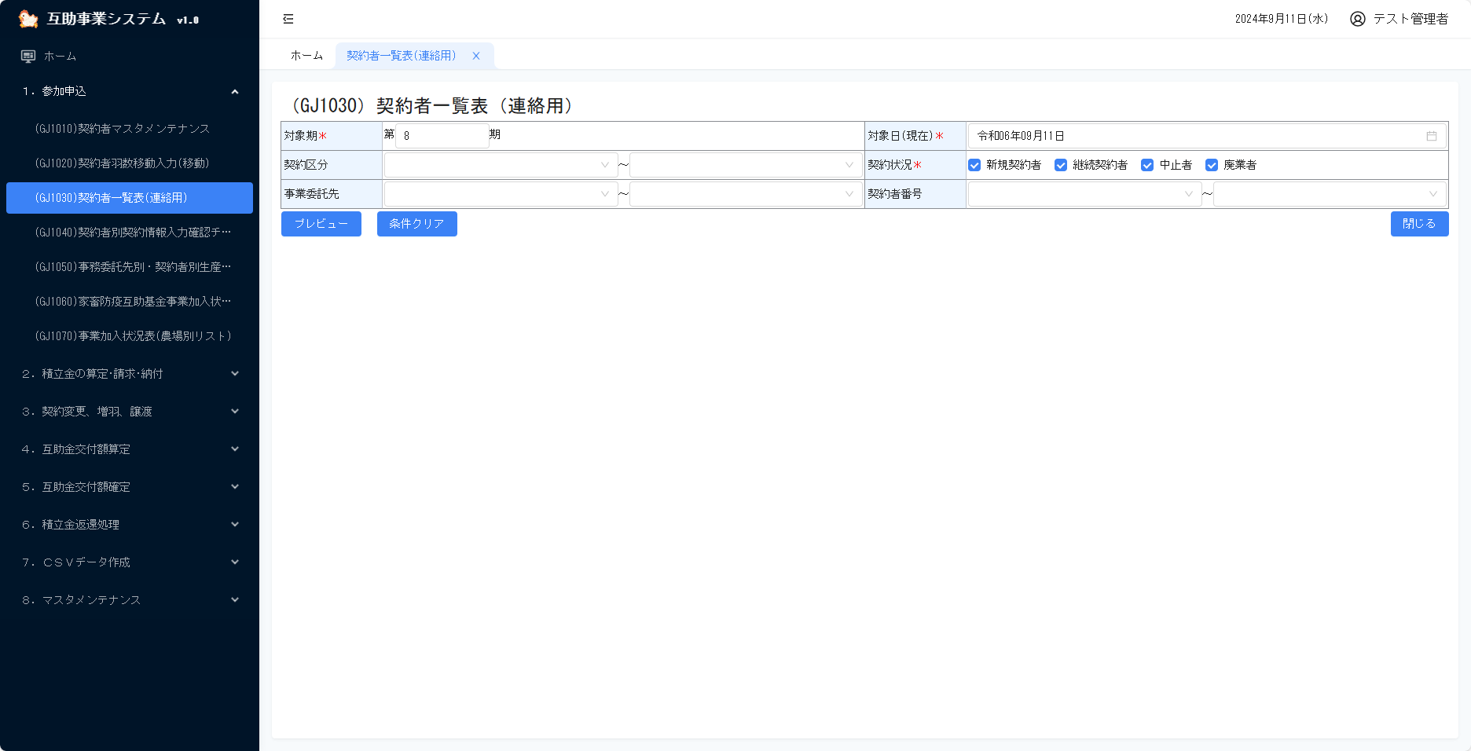

帳票出力結果は別タブに表示

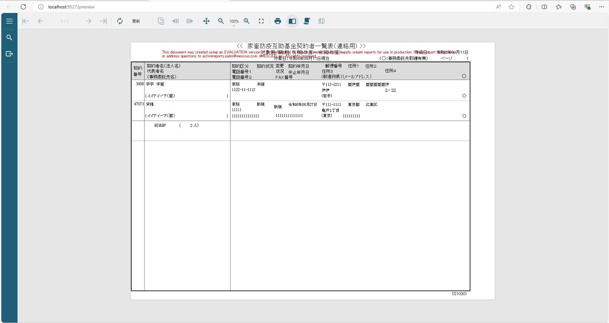

編集不可の詳細情報は黄色に表示
 | 6.登録画面

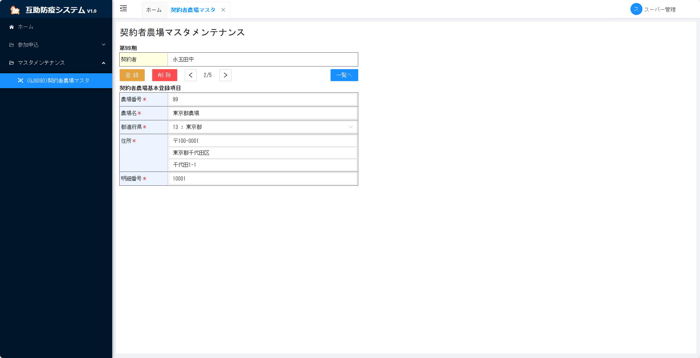

必須入力項目は赤い「＊」が付く

編集可能の詳細情報は青色に表示

エラーの表現
共通仕様書 |  |  | 業務名 |  |  | 承認 | 査閲 | REV | 作成日 | 作成者
 |  |  | 互助事業システム |  |  |  |  | 1.0 | 2024-07-16 | AiPlus
（エラーの表現） |  |  | サブシステム名 |  | 機能名 |  |  |  | 最終更新日 | 最終更新者
 |  |  | 共通設計 |  | 共通 |  |  |  | 2024-08-30 | AiPlus

 | エラーの表現
 | 1. 入力時に、JavaScriptで判断できるメッセージは、項目の下に表示

 |  |  |  | 例：
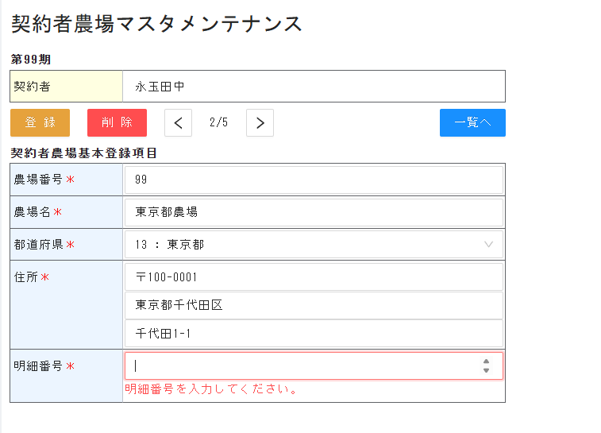

 | 2. ボタンを押してから、表示するメッセージは画面の上部で表示

 |  |  | 例：
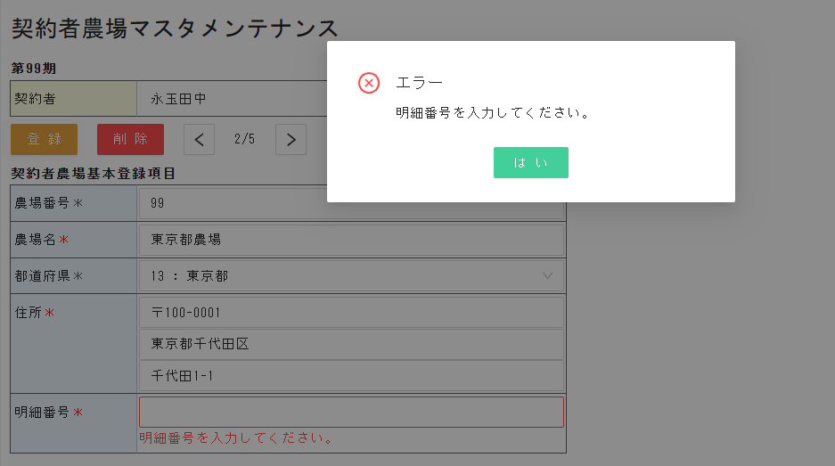

 | 3. システムエラー画面
 |  | システムエラーが発生時に、エラー画面を表示

 |  |  | 例：

通信仕様
共通仕様書 |  |  |  |  |  |  |  |  | 業務名 |  |  |  |  |  |  |  |  |  |  |  |  | 承認 |  | 査閲 | REV |  | 作成日 |  | 作成者
 |  |  |  |  |  |  |  |  | 互助事業システム |  |  |  |  |  |  |  |  |  |  |  |  |  |  |  | 1.0 |  | 2024-07-16 |  | AiPlus
（通信仕様） |  |  |  |  |  |  |  |  | サブシステム名 |  |  |  | 機能名 |  |  |  |  |  |  |  |  |  |  |  |  |  | 最終更新日 |  | 最終更新者
 |  |  |  |  |  |  |  |  | 共通設計 |  |  |  | 共通 |  |  |  |  |  |  |  |  |  |  |  |  |  | 2024-08-30 |  | AiPlus

 | 通信仕様
 |  | 1. 通信の流れは下図の通り

Internet
 |  |  |  |  |  |  |  |  |  |  |  |  |  | WEB側 |  |  |  |  | サーバー側
 |  |  |  |  |  |  |  |  |  |  |  |  | （ブラウザー) |  |  |  |  |  |  | (IIS)
 |  |  |  |  | ログイン画面 |  |  |  |  |  |  | 通信 |  |  |  |  |  |  |  |  |  |  | Controller |  |  | 認証処理
 |  |  |  |  | ユーザ |  |  |  |  | リクエスト |  | Manager |  |  |  | LoginRequest(ユーザID、パスワード) |  |  |  |  |  |  |  |  |  | ユーザID＋一意番番号から暗号化して、Tokenを生成
 |  |  |  |  | パスワード |  |  |  |  |  |  |  |  |  |  | LoginResponse(Token) |  |  |  |  | レスポンス
 |  |  |  |  |  |  | ログイン

 |  |  |  |  |  |  | Cookie

 |  |  |  |  |  | 業務画面
 |  |  |  |  |  |  |  |  |  | リクエスト |  |  |  |  |  | Token(ヘッダーに隠ぺい) |  |  |  |  |  |  | 共通認証フィルター |  | リクエストクラスに変換 |  |  | 各サービス
 |  |  |  |  |  |  |  |  |  |  |  |  |  |  |  | サービス名、リクエスト（Json）
 |  |  |  |  |  |  |  |  |  | 画面表示 |  |  |  |  |  |  | Token認証正常の場合 |  |  |  | レスポンス |  |  |  | レスポンスクラス
 |  |  |  |  |  |  |  |  |  |  |  |  |  |  |  |  | 結果（Json）

 |  |  |  |  | 例外の場合、エラー |  |  |  |  | Error
 |  |  |  |  | 画面を表示
 |  |  |  |  | ログイン画面
 |  |  |  |  | ユーザ |  |  |  |  |  |  |  |  |  |  |  | Token認証失敗の場合 |  |  |  | レスポンス
 |  |  |  |  | パスワード |  |  |  |  |  |  |  |  |  |  |  | Timeoutの場合
 |  |  |  |  |  |  | ログイン

 |  |  |  |  | ・WEB側が通信Manager,サーバー側がControllerの間、通信を管理する。
 |  |  |  |  | ・Controller内の認証フィルターは各リクエストを監視する。
 |  |  |  |  |  | 共通認証フィルターがTokenのチェックを行う。失敗及びタイムアウトの場合、エラーレスポンスを送信する。
 |  |  |  |  | ・サーバー側はTokenからユーザIDを変換してユーザ情報を取得する。サーバー側は基本的にステートレス方式を採用し、Sessionを使用しない。

 | 2. リクエスト電文
 |  |  |  |  |  |  |  |  |  |  | 区分 |  |  |  | 項目 |  |  | 説明
 |  |  |  |  |  |  |  |  |  |  | ヘッダー部 |  |  |  | Token
 |  |  |  |  |  |  |  |  |  |  | 共通部 |  |  |  | サービス名 |  |  | namesapce.class.method
 |  |  |  |  |  |  |  |  |  |  |  |  |  |  | タイムアウトフラグ |  |  | Trueの場合、30分でタイムアウト
 |  |  |  |  |  |  |  |  |  |  | 画面共通部 |  |  |  | 検索系の場合、ページ件数、ページ番号
 |  |  |  |  |  |  |  |  |  |  |  |  |  |  | 更新系の場合、タイムスタンプ
 |  |  |  |  |  |  |  |  |  |  | 情報部 |  |  |  | 個別仕様

 | 3. レスポンス電文
 |  |  |  |  |  |  |  |  |  |  | 区分 |  |  |  | 項目 |  |  | 説明
 |  |  |  |  |  |  |  |  |  |  | 共通部 |  |  |  | リターンコード |  |  | 正常、警告、エラー､例外、機能エラー、認証エラー
 |  |  |  |  |  |  |  |  |  |  |  |  |  |  | メッセージ
 |  |  |  |  |  |  |  |  |  |  | 画面共通部 |  |  |  | 検索系の場合、ページ情報
 |  |  |  |  |  |  |  |  |  |  |  |  |  |  | 更新系の場合、タイムスタンプ
 |  |  |  |  |  |  |  |  |  |  | 情報部 |  |  |  | 個別仕様

 |  |  | リターンコード：
 |  |  |  | 正常： |  |  |  | 処理継続。
 |  |  |  | 警告： |  |  |  | エラーメッセージを表示する。
 |  |  |  | エラー： |  |  |  | エラーメッセージボックスを表示して、OKを押してから、画面が戻る。
 |  |  |  | 例外： |  |  |  | システムエラー画面を表示し、ログイン画面に戻る。
 |  |  |  | 機能エラー： |  |  |  | エラーメッセージボックスを表示して、OKを押してから、画面を終了して、遷移元画面に戻す。（排他エラー時に利用する）
 |  |  |  | 認証エラー： |  |  |  | ログイン画面に遷移させる。

ログ
共通仕様書 |  |  |  |  |  | 業務名 |  |  |  | 承認 | 査閲 | REV | 作成日 | 作成者
 |  |  |  |  |  | 互助事業システム |  |  |  |  |  | 1.0 | 2024-07-16 | AiPlus
（ログ） |  |  |  |  |  | サブシステム名 |  | 機能名 |  |  |  |  | 最終更新日 | 最終更新者
 |  |  |  |  |  | 共通設計 |  | 共通 |  |  |  |  | 2024-08-30 | AiPlus

 | ログ処理

メインログテーブル
 |  | １.ログテーブル

 |  |  | ログテーブルは3個ある。間にSessionSeqで関連する。
 |  |  | ログ管理はDataAccess層のDaDbLogServiceで管理する。

通信ログテーブル
DB操作ログテーブル

 |  | メインログテーブル
 |  |  |  | 一回処理単位で１レコードを作成する。処理が終わるとき、処理結果を更新する必要がある。画面フレームワークにはこのテーブルを管理して、各画面
 |  |  |  | に意識は不要となる。

 |  |  |  | テーブル構造：
 |  |  |  |  | No |  | 項目 |  | 内容
 |  |  |  |  | 1 |  | セッションシーケンス |  | 自動採番
 |  |  |  |  | 2 |  | 処理日時（開始）
 |  |  |  |  | 3 |  | 処理日時（終了）
 |  |  |  |  | 4 |  | 処理時間 |  | 処理開始から、終了までの時間（ms)
 |  |  |  |  | 5 |  | 処理結果コード |  | 0:正常終了;1:異常終了;3:要確認;4:処理停止
 |  |  |  |  | 6 |  | 機能ID
 |  |  |  |  | 7 |  | サービス名
 |  |  |  |  | 8 |  | メソッド
 |  |  |  |  | 9 |  | メソッド名
 |  |  |  |  | 10 |  | 登録ユーザーID
 |  |  |  |  | 11 |  | 登録日時

 |  | 通信ログ
 |  |  |  | フロントエンドとバックエンド間の処理及び通信データを記録する。このテーブルは基盤の通信部分で管理して、画面処理に管理する必要がない。

 |  |  |  | テーブル構造：
 |  |  |  |  | No |  | 項目 |  | 内容
 |  |  |  |  | 1 |  | ログシーケンス |  | 自動採番
 |  |  |  |  | 2 |  | セッションシーケンス
 |  |  |  |  | 3 |  | 処理日時（開始）
 |  |  |  |  | 4 |  | 処理日時（終了）
 |  |  |  |  | 5 |  | メッセージ
 |  |  |  |  | 6 |  | リクエスト |  | リクエスト内容（JSON形式）
 |  |  |  |  | 7 |  | レスポンス |  | レスポンス内容（JSON形式）
 |  |  |  |  | 8 |  | IPアドレス |  | ブラウザーの外部IP
 |  |  |  |  | 9 |  | OS |  | ブラウザーのOS情報
 |  |  |  |  | 10 |  | ブラウザー情報
 |  |  |  |  | 11 |  | 登録ユーザーID
 |  |  |  |  | 12 |  | 登録日時

 |  | DB操作ログテーブル
 |  |  |  | DBログはSQLとメッセージを自動的に記録することができる。

 |  |  |  | テーブル構造：
 |  |  |  |  | No |  | 項目 |  | 内容
 |  |  |  |  | 1 |  | DB操作ログシーケンス
 |  |  |  |  | 2 |  | セッションシーケンス
 |  |  |  |  | 3 |  | SQL
 |  |  |  |  | 4 |  | メッセージ
 |  |  |  |  | 5 |  | 登録ユーザーID
 |  |  |  |  | 6 |  | 登録日時

共通コントロール
共通仕様書 |  |  |  |  |  | 業務名 |  |  | 承認 | 査閲 |  | REV | 作成日 | 作成者
 |  |  |  |  |  | 互助事業システム |  |  |  |  |  | 1.0 | 2024-07-16 | AiPlus
（共通クラス一覧） |  |  |  |  |  | サブシステム名 |  | 機能名 |  |  |  |  | 最終更新日 | 最終更新者
 |  |  |  |  |  | 共通設計 |  | 共通 |  |  |  |  | 2024-08-30 | AiPlus

 | 共通コントロール

 |  | １.入力ボックス

 |  |  | 1.1 プロパティ

 |  |  |  |  | 下図「a-input」はテキスト入力のコントロールである。

 |  |  |  |  | プロパティ |  |  | 説明
 |  |  |  |  | v-model |  |  | バインドされるデータ

 |  |  |  |  | placeholder |  |  | 入力値の代替テキスト

 |  |  |  |  | maxlength |  |  | 最大入力文字数

 |  |  |  |  | disabled |  |  | 入力の無効化

 |  |  |  |  | allow-clear |  |  | 入力欄右のクリアアイコンを表示するか

 |  |  |  |  | size |  |  | コントロールのサイズ。
 |  |  |  |  |  |  |  | 選択可能値はlarge、middle、smallで３種類となり、既定値はmiddleとなる。

 |  |  |  |  | type |  |  | 選択可能なタイプ：number、text、checkbox、passwordを使用する。
 |  |  |  |  |  |  |  | 複数行の場合、<a-textarea /> を使用して、 type="textarea" の使い方を避ける。

 |  |  | 1.2 入力制限

 |  |  |  |  | 【制御詳細】
 |  |  |  |  | 入力制限 |  |  | 説明 |  |  | コーディング
 |  |  |  |  | カナ入力制限 |  |  | カナ入力のみを許可する場合、a-inputイベントで |  |  | convertToKaNa()
 |  |  |  |  |  |  |  | フィルタリング
 |  |  |  |  | 半角入力制限 |  |  | 半角入力のみを許可する場合、a-inputイベントで |  |  | convertToHalfWidth()
 |  |  |  |  |  |  |  | フィルタリング

 |  |  |  |  | 全角入力制限 |  |  | 全角入力のみを許可する場合、a-inputイベントで |  |  | convertToFullWidth()
 |  |  |  |  |  |  |  | フィルタリング

 |  | 2. プルダウンリスト

 |  |  |  |  | 「ai-select」 はプールダウンリストのコントロールである
 |  |  |  |  | 「コード：名称」で表示、必ず「ai-select」というコントロールを使用ください。
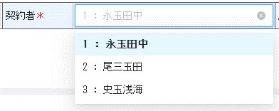
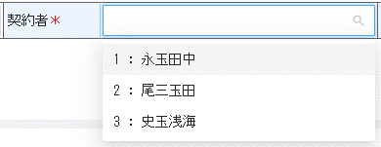
プルダウンリスト内容は「コード：名称」で表示
選択したデータは
「コード：名称」で表示
データクリア可能
コード入力検索可能
名称入力検索可能

 |  |  |  |  | プロパティ |  |  | 説明
 |  |  |  |  | v-model |  |  | バインドされるデータ

 |  |  |  |  | placeholder |  |  | 入力値の代替テキスト

 |  |  |  |  | disabled |  |  | 入力の無効化

 |  |  |  |  | size |  |  | コントロールのサイズ。
 |  |  |  |  |  |  |  | 選択可能値はlarge、middle、smallで３種類となり、既定値はmiddleとなる。

 |  |  |  |  | showSearch |  |  | 検索可能かどうか

 |  |  |  |  | allowClear |  |  | 入力欄右のクリアアイコンを表示するか

 |  |  |  |  | mode |  |  | Select のモードをマルチセレクトまたはタグに設定する

 |  |  |  |  | split-val |  |  | 「コード：名称」ではなく、コードの値のみ設定する

 |  | 3.日付入力ボックス

 |  |  |  |  | 「a-date-picker」 で西暦日付選択フィールドを定義する
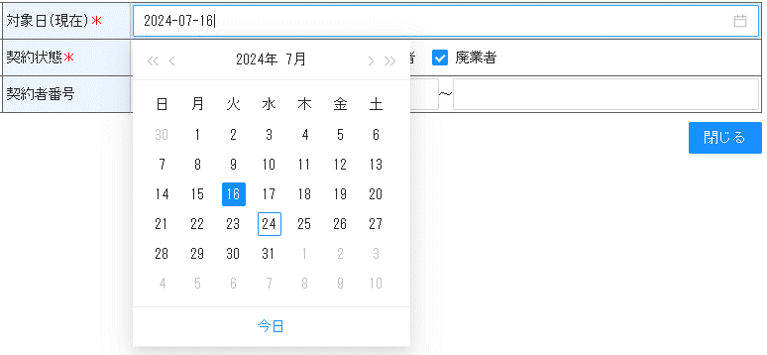


 |  |  |  |  | 「DateJp」 で和暦日付選択フィールドを定義する

 |  |  |  |  | 「DateTime」 で時刻選択フィールドを定義する
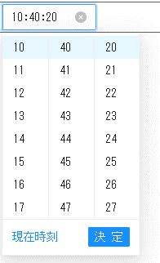

 |  |  |  |  | プロパティ |  |  | 説明
 |  |  |  |  | v-model |  |  | バインドされる日付データ

 |  |  |  |  | format |  |  | 表示される日付のフォーマット

 |  |  |  |  | disabled |  |  | 入力の無効化

 |  |  |  |  | showNow |  |  | パネルに「now」ボタンを表示するかどうか

 |  |  |  |  | use12Hours |  |  | 12時間制を使用する場合、trueに設定する
 |  |  |  |  |  |  |  | フォーマットはデフォルトでhh:mm:ss になる
 |  |  |  |  | placeholder |  |  | 入力値の代替テキスト

表示のみの[th]
必須入力の[th]
普通の[th]

 |  | 4.Table内の見出し表示

 |  |  |  |  | 下記の三つのモードがある

 |  |  |  |  | 「th」 タグで以下のプロパティで設定する
 |  |  |  |  | プロパティ |  |  | 説明
 |  |  |  |  | required |  |  | 必須入力マック、赤い「＊」で表示

 |  |  |  |  | bg-readonly |  |  | 編集不可マック、背景色は黄色で表示

抽出件数
１ページに表示されるデータの件数調整可能
デフォルトでは、1ページに25件のデータが表示される。
 |  | 5.ページコントロール

ページ、前のページ、次のページへ遷移できる

 |  |  |  | プロパティ |  |  | 説明
 |  |  |  | current |  |  | 現在のページ

 |  |  |  | page-size |  |  | 現在１ページの件数

 |  |  |  | total |  |  | データの総件数

 |  |  |  | page-size-options |  |  | 選択できる１ページの件数

 |  |  |  | show-total |  |  | trueの場合、総件数を表示する

